상품제안서
스마트 실리콘 카드포켓 | 상품코드: S42482

 |  |  |  |  |  |  | 02-713-8555 | www.synergygift.co.kr
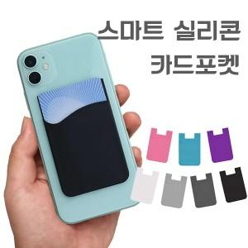

【상세/제작정보】 | <p><span style="font-size: 14pt;">※ 기본 지퍼백 포장입니다.</span>&nbsp;</p>

【인쇄/포장옵션】 | 레이저 / 포장지포장

【공급단가】 | 수량 | 100~ | 500~ | 1,000~ | 5,000~ | 10,000~
*VAT별도 | 단가 | 780원 | 760원 | 735원 | 705원 | 685원

【상품 URL】 | https://www.synergygift.co.kr:443/src/goods_detail.php?gdno=42482

